basic command
pwd | show complete directory current directory | Now I am in apps，but I forget the complete directory
pwd -P | link like shorcut，如果目录是链接，pwd -P显示出实际路径（物理路径），pwd显示链接路径
pwd -L | 目录连接链接时，输出连接路径
cd / | 进入系统根目录
cd .. | 退回上一级目录
cd ~ or cd | 回到用户主目录，如果是以root身份登录，执行此命令后，回到/root/目录下，如果是以其他用户等录得话，则是回到/home/目录下
cd - | 回到来到当前目录之前的目录
type 命令名 | 查看该命令是内部命令还是外部命令
help 命令名 | 获取内部命令的说明
mkdir 目录名 | 创建一个目录（文件夹）
mkdir -p 多层目录 | 创建多层目录 | 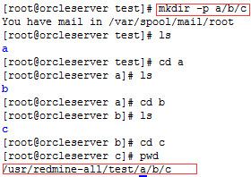
rmdir 目录名 | 删除一个空目录
rmdir -p | 各级子目录下只有一个子目录，且最终为目录
touch 文件名.文件类型 | 创建一个文件
rm 文件名.文件类型 | 删除一个文件，不可删除目录 | 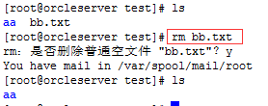
rm *.txt | 删除具有通性的文件，通配符*，匹配任意长度，任意字符。如果系统设定了删除前会是否确认删除，可以加上-f，不在询问直接删除 | 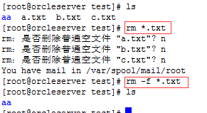
rm -rf 文件夹名称 | 删除非空文件夹，或每级子目录不止一个文件夹
cp 源文件名称 目标文件名称 | 拷贝文件（同一文件夹下）
cp 源文件名称 /路径/(目标文件名称) | 拷贝到当前目录的子目录下
cp 源文件名称 ../目标文件名称 | 将当前目录的文件拷贝回父目录
mv 源文件名称 目标文件名称 | 更改文件名(目录名)
mv 源文件名称 目标路径 | 将文件（目录）移动 | 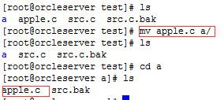
mv 源文件路径 ./ | 将文件移到当前目录下
cat 文件名.文件类型 | 打印当前目录下文件内容
cat 路径 | 打印某目录下的某文件内容
cat -n log2012.log log2013.log | log2012.log 的文件内容加上行号后输入 log2013.log 这个文件里
cat -b 2012.log 2013.log log.log | 把 2012.log 和 2013.log 的文件内容加上行号（空白行不加）之后将内容附加到 log.log 里。
tac 文件名.文件类型 | 逆序打印文件内容，从最后一行开始打印
head 文件名.文件类型 | 只打印文件的前10行 | 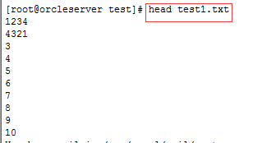
head -n 数字 文件名.文件类型 | 只打印文件的前n行
tail -n 数字 文件名.文件类型 | 只打印文件的后n行
more 文件名.文件类型 | 分屏显示文件内容，空格键继续显示下面的，shit+page up显示上面的内容 | 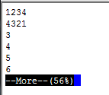
more +3 文件名 | 显示文件从第3行开始 | 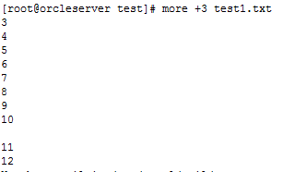
more +/关键字 文件名 | 从文件中查找第一个出现"day3"字符串的行，并从该处前两行开始显示输出
more -数字 文件名 | 设定每屏显示行数
ls -l | more -数字 | 列一个目录下的文件，由于内容太多，我们应该学会用more来分页显示。每页显示5个文件信息，按 Ctrl+F 或者 空格键 将会显示下5条文件信息
less 文件名 | 查看文件，显示空白行，不编号。history | less。1.全屏导航ctrl + F - 向前移动一屏ctrl + B - 向后移动一屏ctrl + D - 向前移动半屏ctrl + U - 向后移动半屏。单行导航j - 向前移动一行k - 向后移动一行，G - 移动到最后一行g - 移动到第一行 | 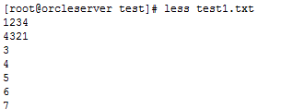
tar -cvf 包名.tar 文件名 | 打包 | 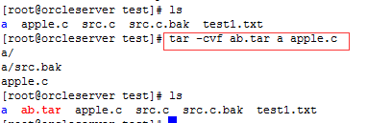
tar -xvf name-of-compess-file.tar | 解开包 | 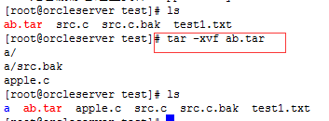
tar -xvf 包名.tar 文件名 | 解开包中的指定文件
tar -xvf 包名.tar -C 路径 | 解开包到指定目录下
gzip 包名 | 压缩文件
gunzip 压缩文件名 | 解压缩文件
bzip2 包名 | 压缩文件 | 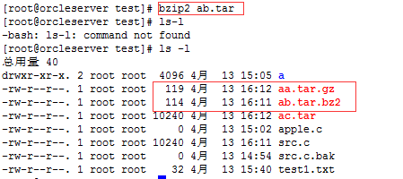
bunzip2 压缩文件名 | 解压缩文件
tar -zcvf 压缩名.tar.gz 包名 | 利用tar创建gz压缩包,保留原包，压缩率高（tar -zxvf 压缩名.tar.gz解压）
tar -jcvf 压缩名.tar.bz2 包名 | 利用tar创建bz2压缩包,保留原包（tar -jxvf 压缩名.tar.bz2 包名解压）
tar -zcvf 压缩名.tar.gz 文件 | 直接创建gz压缩包
tar -jcvf 压缩名.tar.bz2 文件 | 直接创建bz2压缩包
which 命令 | 定位可执行命令的目录
whereis -m 命令名 | 定位可执行命令帮助文件的目录
whereis 命令名 | 命令本身所在目录，其源文件所在目录，帮助文档所在目录
locate 文件名 | 基于数据库的查找文件，新创建的文件需要更新数据库后才能查到sudo updatedb
find ./ -name '文件名初始字*' | 查找当前目录中某种通性文件，在磁盘中搜索（find ~/ -name '文件名初始字*在用户主目录下查）
nl 文件名 | 显示文件内容，并编号，空白行只显示不编号。Nl -b a 文件名，空白行也加上行号 | 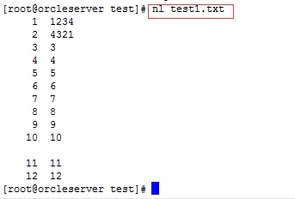
nl -b a -n rz 文件名 | 显示文件内容，并编号，空白行也编号，行号前面自动补上0，命令行号默认为6位。加上参数-w 3调整为3位 | 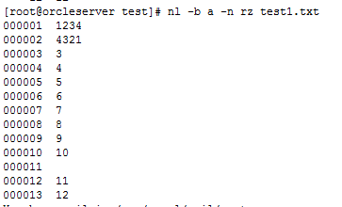

command about vi
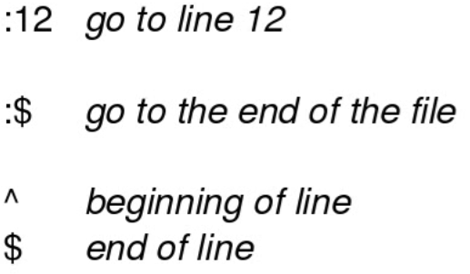
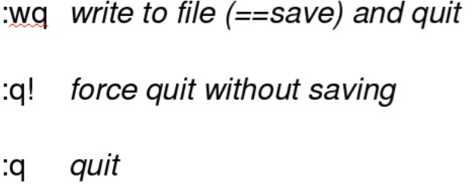
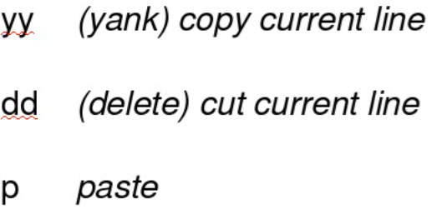
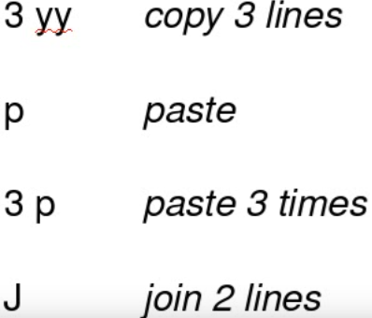
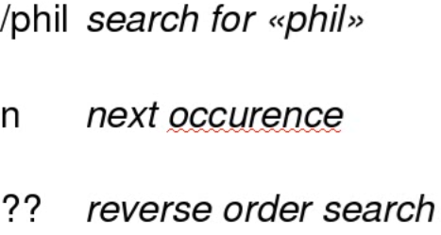
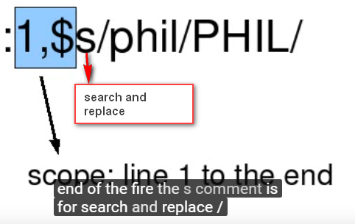
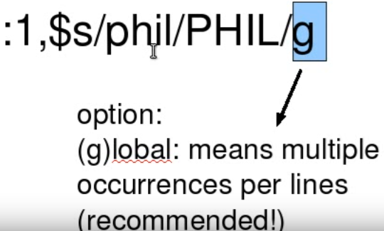
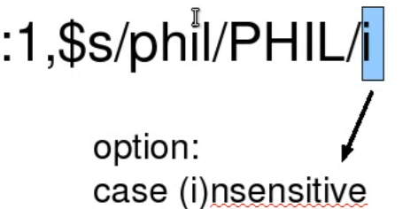
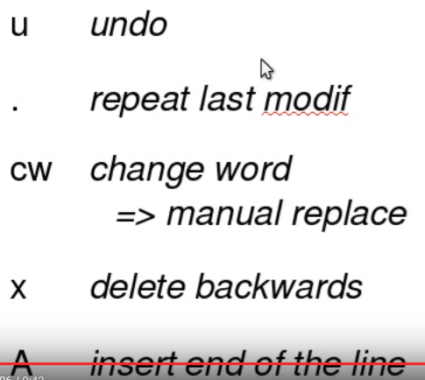
poweroff
reboot
ls -a | show hide fold
ls -l | more detail
ls -lh | show bites
ls -t | from newest to oldest

